Sommaire
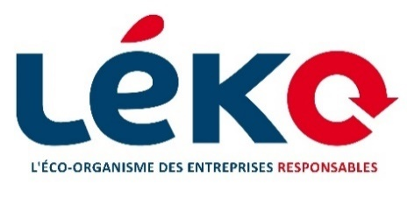

 | Candidature à l'appel à projets 2025
 | Réemploi des emballages ménagers

Sommaire du fichier
La structure de cette présentation doit être respectée afin que la candidature puisse être étudiée selon les différents critères de sélection.

Nom des onglets | Projets concernés | L'onglet doit-il être complété par le porteur de projet ?
Règlement | Tous les projets | Non
Sommaire | Tous les projets | Non
Présentation du projet | Tous les projets | Oui
Volet 1 | Expérimentation de mise en place ou passage à l'échelle de boucles logistiques et de lavage pour le réemploi d'emballages ménagers | Oui | Merci de ne compléter qu’un seul onglet, correspondant à votre type de candidature.
Volet 2 | Implémentation de dispositif de traçabilité existant (pas de R&D), à destination des distributeurs | Oui
Volet 3 | Etude de faisabilité, études de marché ou études technico-économiques pour la mise en place de filières de réemploi et/ou au bénéfice de producteurs adhérents de Léko | Oui
Volet 4 | R&D sur le Développement d'Emballages Primaires, Outils de Collecte d'Emballages Ménagers ou Tests de Lavage pour optimiser le taux de remplissage des stations de lavage. | Oui
Groupement de MeM | Seulement pour les projets réalisés en "groupement de metteurs en marché" | Oui, s'il s'agit d'une candidature en groupement
Paramètres financier | Tous les projets | Oui
Planning du projet | Tous les projets | Oui
Autres | Tous les projets | Au choix du candidat

Présentation du projet
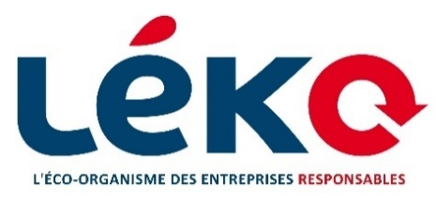

 |  | Candidature à l'appel à projets 2025
 |  | Réemploi des emballages ménagers

INFORMATIONS GÉNÉRALES :

Projet :

 | Intitulé du projet
 | Type de structure
 | Si "Autre" : préciser
 | Numéro de SIRET
 | Position géographique

Interlocuteur principal :

 | Nom
 | Prénom
 | Fonction
 | Mail
 | Numéro

IDU si adhérent Léko :

PRÉSENTATION DU PROJET

Types de projet :
Veuillez cocher la ou les cases correspondant à votre projet. Vous pouvez sélectionner plusieurs options.

 | Préciser le volet correspondant

Quelle est le principal secteur d'activité concerné par le projet ? (alimentaires, boissons, hygiène, e-commerce, etc.)

Quels sont les types de produits visés par le projet (bouteille, bocaux, barquette, colis, etc.) ? Merci de préciser les matériaux utilisés.

Quels sont les principaux objectifs du projet ?

Dans quelle phase se situe le projet au moment de son évaluation ? (Etude, démarrage, opérationnel ...)

PARTENAIRES DU PROJET

Liste des partenaires (entreprises) associées au projet :

Nom du partenaire | Fonction | Aspect du projet impliquant le partenaire | Numéro de SIRET

Volet 4
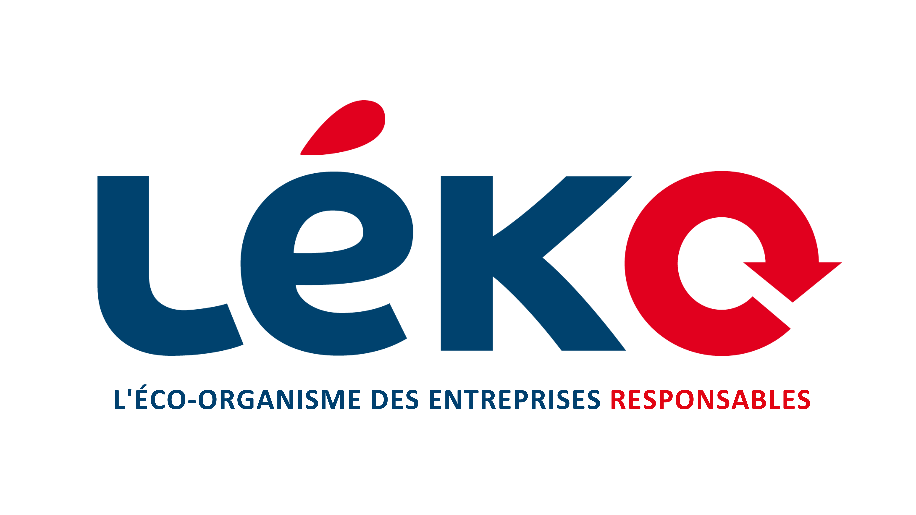

 |  |  | Candidature à l'appel à projets 2025
 |  |  |  | Réemploi des emballages ménagers

 |  | Volet 4 : R&D sur le Développement d'Emballages Primaires, Outils de Collecte d'Emballages Ménagers ou Tests de Lavage pour optimiser le taux de remplissage des stations de lavage.

Volet environnemental

Précision : Cette partie est à compléter avec un maximum de données chiffrées.

Le projet est-il lié à un secteur considéré comme à fort potentiel de réemploi par l'ADEME ?

Quel est le potentiel de contribution de votre projet aux objectifs de réemploi nationaux ?

 | Nombre projeté d'emballages réemployés grâce au projet : i) Par an, pendant le projet ; ii) Sur l'ensemble de la durée du projet ; iii) Par an, à l'issue du projet
 | Note : la question porte sur le nombre d'emballages effectivement réemployés et non sur le nombre d'emballages réemployables neufs
 | i) |  |  |  | ii) | iii)

 | Nombre projeté d'emballages à usage unique évités grâce au projet : i) Par an, pendant le projet ; ii) Sur l'ensemble de la durée du projet ; iii) Par an, à l'issue du projet

 | i) |  |  |  | ii) | iii)

 | Nombre projeté d'emballages à usage unique en plastique évités grâce au projet : i) Par an, pendant le projet ; ii) Sur l'ensemble de la durée du projet ; iii) Par an, à l'issue du projet

 | i) |  |  |  | ii) | iii)

Quel est le périmètre géographique couvert par votre projet : régional, départemental, ou national ?

 | national

Quelle contribution votre projet apporte-t-il à d'autres problématiques environnementales majeures (réduction des émissions de GES, protection de la biodiversité, gestion durable en eau, efficacité énergétique, etc.) ?

Volet économique et social

Présenter votre innovation et ses caractéristique techniques ?

Indiquez ici les éléments justifiant de la viabilité technique du projet : comment votre technologie va-t-elle s'assurer que les emballages collectés sont effectivement réemployables ?

Quelle est la cible de votre innovation ? (distributeurs, metteurs en marché, opérateurs de réemploi etc.)

En quoi le projet contribue-t-il à l'innovation dans son secteur ?

En quoi votre projet se distingue-t-il des projets déjà existants ?

Le projet peut-il générer une baisse des coûts opérationnels (transport, lavage, collecte autre ) ?

Avez-vous réalisé une étude (ACV, faisabilité) ?

Votre projet peut-il être converti à d'autres fins que celles du réemploi ?

Dans quelles mesures votre projet peut-il contribuer au passage à l'échelle de la filière ?

Décrivez votre modèle économique :

Votre projet pourra-t-il être industrialisé à terme ?

Votre projet pourra-t-il se poursuivre à l'issue de la période de financement ?

Quels sont les principaux défis techniques/logistique que le projet cherche à résoudre ?

Votre projet est-il reproductible sur d'autres territoires ?

Votre projet contribue-t-il au déploiement du réemploi dans des territoires disposant de peu d'infrastructures ou de solutions existantes ?

Votre projet contribue-t-il à la création directe ou indirecte d'emplois ?

Quelle contribution votre projet apporte-t-il à d'autres problématiques sociales majeures ?

Quels sont les principaux obstacles identifiés pour la réussite de votre projet ? Quelles solutions envisagez-vous pour les surmonter ?

Volet divers

Avez-vous déjà perçu un financement de la part de Léko au cours des 12 derniers mois ?

Quel est le montant total de financement souhaité pour votre projet ?

Votre projet est-il compatible avec les standards développés par les éco-organismes ?

Avez-vous soumis votre projet à une structure de financement ? Un co-financement est-il envisageable ?

Paramètres financier
 |  | Candidature à l'appel à projets 2025
 |  | Réemploi des emballages ménagers

Merci de renseigner les différentes dépenses prévisionnelles nécessaires à la tenue du projet dans le tableau ci-dessous afin de permettre à Léko d'identifier les différents postes de dépenses éligibles et de réaliser le calcul de l'aide potentielle.

Les dépenses doivent être présentées : - en € pour les dépenses de personnel : part des coûts des salaires et charges salariales et patronales (compris éventuels impôts et taxes directement proportionnels aux salaires versés) des personnes intervenant directement dans la réalisation des objectifs de l’opération, proportionnellement à la part de l’activité des personnels mobilisés mesurée en heures ou en jours. - en €HT (Hors taxes) pour toutes les autres dépenses

Volet 1
Volet 2
Taux de financement par type de projet :
Financement entre 20% et 50% du coût total du projet.
Plafond de soutien Léko à 70 000€ HT.
Financement entre 50% et 70% du coût total du projet.
Plafond de soutien Léko à 20 000€ HT.
Financement entre 50% et 70% du coût total du projet.
Plafond de soutien Léko à 30 000€ HT.
Volet 3
Financement entre 20% et 70% du coût total du projet.
Plafond de soutien Léko à 50 000€ HT.
Volet 4

Plafond à 25% du montant de soutien Léko pour les metteurs en marché
Jusqu'à 100% du montant de soutien Léko pour les autres structures
Temps-homme
Jusqu'à 100% du montant de soutien Léko
Achat/location de biens et services
Taux de financement par type de dépense :

Coût global du projet : |  | €

Montant de financement demandé à Léko : |  | €

Type de dépense | Description de la dépense : pourquoi la dépense est-elle nécessaire pour conduire le projet ? | Pour les achats ou locations de matériel et de services |  |  |  | Pour le temps-homme
 |  | Nom du fournisseur | Montant du devis ou factures en € HT | Numéro de devis ou facture | Date devis/facture | Nb de jours-hommes estimé sur la durée du projet | Coût journalier | Coût-homme estimé sur la durée du projet (nb de jours * coût journalier)

TOTAL

